BAMA italia Bathroom Access.
BRAND | CODE | DESCRIPTION | EAN | PHOTO | Bama List | Pieces | Totale Pr.List | Pcs. X carton
BAMA | BAMA25-10335 | TAPPETO SOFT ROTONDO Ø 30 GIALLO | 8007633103353 | 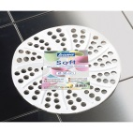 | 2.50 € | 1020 | 2,550.00 € | 60
BAMA | BAMA22-70360 | PORTASPAZZOLINO LOCK TRASPARENTE | 8007633703607 | 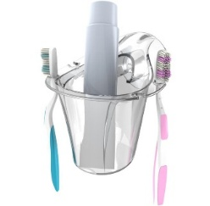 | 4.80 € | 498 | 2,390.40 € | 6
BAMA | BAMA24-70372 | WHITE PORTASALVIETTE (CON VITI E TASSELLI) BIANCO | 8007633703720 |  | 7.80 € | 288 | 2,246.40 € | 6
BAMA | BAMA24-70377 | WHITE APPENDINO SET 2 PZ (CON VITI E TASSELLI) BIANCO | 8007633703362 |  | 7.80 € | 438 | 3,416.40 € | 6
BAMA | BAMA24-70382 | WHITE MENSOLA (CON VITI E TASSELLI) BIANCO | 8007633703829 |  | 18.70 € | 498 | 9,312.60 € | 6
BAMA | BAMA24-10200 | I KIAPPINI PINZE BUCATO 15PCS ASSORTITI | 8007633102004 |  | 1.65 € | 3048 | 5,029.20 € | 24
BAMA | BAMA24-70375 | LOCK/MUVING APPENDINO SET 2 PZ TRASPARENTE |  | 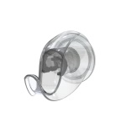 | 7.80 € | 1002 | 7,815.60 € | 6
BAMA | BAMA-70300 | PERLA PORTASAPONE (CON VITI E TASSELLI) Bianco BIANCO | 807633703003 |  | 12.10 € | 318 | 3,847.80 € | 6
BAMA | BAMA-70301 | PERLA PORTASPAZZOLINI (CON VITI E TASSELLI) Bianco BIANCO | 8007633703010 |  | 13.10 € | 172 | 2,253.20 € | 6
BAMA | BAMA-70304 | PERLA CERCHIO PORTASCIUGAMANI (CON VITI E TASSELLI) Bianco BIANCO | 8007633703041 |  | 13.10 € | 430 | 5,633.00 € | 6
BAMA | BAMA-70305 | PERLA ATTACCAPANNI (CON VITI E TASSELLI) Bianco BIANCO | 8007633703058 |  | 6.50 € | 1014 | 6,591.00 € | 6
BAMA | BAMA-70380 | LOCK MENSOLA BAGNO (CON VITI E TASSELLI) Trasparente TRASPARENTE | 8007633703805 |  | 16.50 € | 319 | 5,263.50 € | 6
BAMA | BAMA-70370 | LOCK PORTASALVIETTE (CON VITI E TASSELLI) Trasparente TRASPARENTE | 8007633703706 | 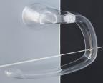 | 6.90 € | 1944 | 13,413.60 € | 6
BAMA | BAMA-70365 | LOCK BARRA PORTASCIUGAMANI (CON VITI E TASSELLI) Trasparente TRASPARENTE | 8007633703652 |  | 9.50 € | 946 | 8,987.00 € | 6
BAMA | BAMA-70330 | MUVING PORTASALVIETTE (CON VENTOSA) Trasparente TRASPARENTE | 8007633703300 |  | 6.90 € | 804 | 5,547.60 € | 6
BAMA | BAMA-70325 | MUVING BARRA PORTASCIUGAMANI (CON VENTOSA) Trasparente TRASPARENTE | 8007633703256 |  | 9.50 € | 762 | 7,239.00 € | 6
BAMA | BAMA-10336 | TAPPETO SOFT ROTONDO - Cm D.30 VERDE VERDE |  |  | 2.40 € | 5760 | 13,824.00 € | IN BULK
 |  |  |  |  |  | 19,261 | 105,360.30 €

